Sheet1
REKAPITULASI DAFTAR USULAN PROGRAM RT BERKELAS RW.004 PELAKSANAAN TAHUN ANGGARAN 2026

No | Permasalahan | Uraian Usulan | Volume | Satuan | Harga per satuan | Total Biaya | Kelompok Sasaran | Lokasi | Keterangan

RW. 04
Kegiatan Fisik
1 |  | Paving 3 Dimensi K300 | 100 | m2 | 400,000 | 40,000,000 | RT 01 | Jl. Renang sebelah tower | 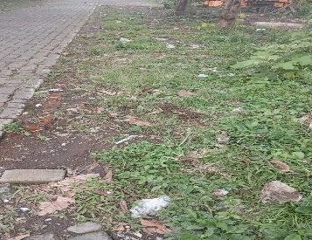
2 |  | Pembuatan Pergola | 13.2 | m2 | 1,500,000 | 19,800,000 | RT 02 | Jl. Loncat Indah RT 02 RW 04 | 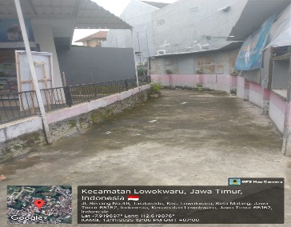
3 |  | Paving | 15 | m2 | 320,000 | 4,800,000 | RT 02 | Jl. Renang RT 02 RW 04 | 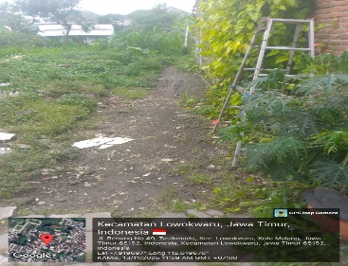
4 |  | Paving | 40 | m2 | 320,000 | 12,800,000 | RT 02 | Gang Gotong Royong RT 02 RW 04 | 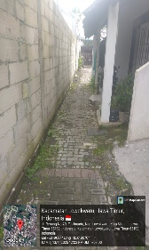
5 |  | Paving 3 Dimensi k 250 | 54 | m2 | 385,000 | 20,790,000 | RT 03 | RT 03 RW 04 | 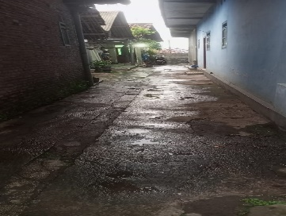
6 |  | Paving (Pavingisasi Tanpa Kerb K300) | 15 | m2 | 320,000 | 4,800,000 | RT 03 | RT 03 RW 04 | 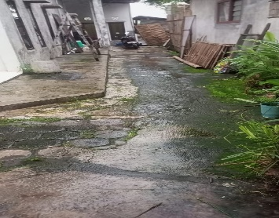
7 |  | Drainase PVC 6" (Pembangunan/rehabilitasi drainase pipa PVC 6") | 24 | m | 495,000 | 11,880,000 | RT 03 | RT 03 RW 04
8 |  | Paving 3 Dimensi K300 | 94 | m2 | 400,000 | 37,600,000 | RT 04 | RT 04 RW 04 | 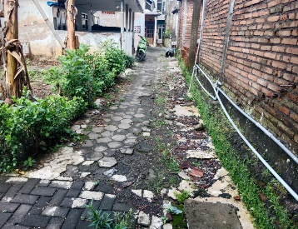
9 |  | Paving 3 Dimensi K250 | 75 | m2 | 385,000 | 28,875,000 | RT 05 | Jl. KH Yusuf RT 05 RW 04
 |  |  |  | Total |  | 181,345,000
Kegiatan Non Fisik
1 |  | Gerobak sampah | 1 | unit | 8,500,000 | 8,500,000 | RT 01 | RT 01 RW 04
2 |  | Tong sampah | 10 | unit | 150,000 | 1,500,000 | RT 01 | RT 01 RW 04
3 | Buat Kegiatan Warga | Pengadaan Tenda 4x6 meter | 1 | unit | 12,100,000 | 12,100,000 | RT 02 | RT 02 RW 04
4 |  | (Pengadaan Bibit Tanaman Toga) | 1 | paket | 500,000 | 500,000 | RT 02 | RT 02 RW 04
5 |  | Pengadaan Tenda 4 x 6 Meter | 1 | unit | 12,100,000 | 12,100,000 | RT 03 | RT 03 RW 04
6 |  | Pengadaan Tenda 4 x 6 meter | 1 | unit | 12,100,000 | 12,100,000 | RT 04 | RT 04 RW 04
7 |  | Pengadaan Tong Sampah karet | 2 | unit | 150,000 | 300,000 | RT 04 | RT 04 RW 04
8 |  | Pengadaan gerobak sampah | 1 | unit | 8,500,000 | 8,500,000 | RT 05 | Jl. KH Yusuf RT 05 RW 04
9 |  | Pengadaan tenda 4 x 6 meter | 1 | unit | 12,100,000 | 12,100,000 | RT 05 | Jl. KH Yusuf RT 05 RW 04
10 |  | Pengadaan Tanaman Hias | 1 | paket | 500,000 | 500,000 | RT 05 | Jl. KH Yusuf RT 05 RW 04
11 | Belum ada fasilitas untuk pertemuan warga | Pengadaan Kursi | 53 | unit | 500,000 | 26,500,000 | RT 06 | RT 06 RW 04
12 | Belum ada fasilitas untuk pertemuan warga | Pengadaan Meja lipat | 7 | unit | 1,750,000 | 12,250,000 | RT 06 | RT 06 RW 04
13 | Belum ada fasilitas untuk pertemuan warga | Pengadaan Tenda kerucut 4x6 | 1 | unit | 11,000,000 | 11,000,000 | RT 06 | RT 06 RW 04
14 | Untuk kegiatan warga | Pengadaan Tenda kerucut 4x6 | 1 | buah | 11,000,000 | 11,000,000 | RT 07 | Mutiara Jingga Residence RT 07 RW 04
15 | Untuk kegiatan warga | Pengadaan Tenda kerucut 3x3 | 3 | buah | 4,000,000 | 12,000,000 | RT 07 | Mutiara Jingga Residence RT 07 RW 04
16 | Untuk kegiatan warga | Pengadaan Tenda kerucut 2x2 | 1 | buah | 3,000,000 | 3,000,000 | RT 07 | Mutiara Jingga Residence RT 07 RW 04
17 | Untuk kegiatan warga | Pengadaan Meja lipat | 8 | buah | 1,750,000 | 14,000,000 | RT 07 | Mutiara Jingga Residence RT 07 RW 04
18 | Untuk penjagaan pos satpam | Pengadaan kursi | 20 | buah | 500,000 | 10,000,000 | RT 07 | Mutiara Jingga Residence RT 07 RW 04
19 |  | Pengadaan Gerobak sampah | 1 | unit | 8,500,000 | 8,500,000 | RT 08 | RT 08 RW 04
20 |  | Pengadaan tenda 4 x 6 meter | 1 | unit | 12,100,000 | 12,100,000 | RT 08 | RT 08 RW 04
21 |  | Pengadaan tenda kerucut 3x3 | 2 | unit | 4,000,000 | 8,000,000 | RT 08 | RT 08 RW 04
22 |  | Pengadaan kursi | 16 | unit | 500,000 | 8,000,000 | RT 08 | RT 08 RW 04
23 |  | Pengadaan meja lipat | 4 | unit | 1,750,000 | 7,000,000 | RT 08 | RT 08 RW 04
24 |  | peralatan memandikan jenazah | 1 | paket | 6,000,000 | 6,000,000 | RT 08 | RT 08 RW 04
 |  |  |  | Total |  | 217,550,000

